DIPS FAB TEE
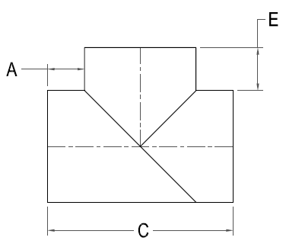


DIPS FAB TEE

Nominal Size Actual OD | Pressure Class (psi) | Feed Stock | Dimension A x C x E (in) | Weight per Item (lbs)

4" 4.800" | 80 | DR 17 | 6 x 16.8 x 6
 | 128 | DR 11 |  | 7
 | 160 | DR 9 |  | 9
 | 200 | DR 7 |  | 11
6" 6.900" | 80 | DR 17 | 6 x 18.9 x 6
 | 128 | DR 11 |  | 15
 | 160 | DR 9 |  | 18
 | 200 | DR 7 |  | 23
8" 9.050" | 80 | DR 17 | 8 x 25 x 8
 | 128 | DR 11 |  | 31
 | 160 | DR 9 |  | 37
 | 200 | DR 7 |  | 46
10" 11.100" | 80 | DR 17 | 8 x 27.1 x 8 | 35
 | 128 | DR 11 |  | 52
 | 160 | DR 9 |  | 62
 | 200 | DR 7 |  | 76
12" 13.200" | 80 | DR 17 | 8 x 29.2 x 8 | 59
 | 128 | DR 11 |  | 88
 | 160 | DR 9 |  | 105
 | 200 | DR 7 |  | 129
14" 15.300" | 80 | DR 17 | 9 x 33.3 x 9 | 86
 | 128 | DR 11 |  | 128
 | 160 | DR 9 |  | 153
 | 200 | DR 7 |  | 189
16" 17.400" | 80 | DR 17 | 9 x 33.3 x 9 | 119
 | 128 | DR 11 |  | 178
 | 160 | DR 9 |  | 212
 | 200 | DR 7 |  | 262
18" 19.50" | 80 | DR 17 | 10 x 39.5 x 10 | 100
 | 128 | DR 11 |  | 260
 | 160 | DR 9 |  | 310
 | 200 | DR 7 |  | 384
20" 21.60" | 80 | DR 17 | 10 x 41.6 x 10 | 226
 | 128 | DR 11 |  | 336
 | 160 | DR 9 |  | 402
 | 200 | DR 7 |  | 498
24" 25.80" | 80 | DR 17 | 12 x 49.8 x 12 | 564
 | 128 | DR 11 |  | 840
 | 160 | DR 9 |  | 1003
 | 200 | DR 7 |  | 1240

